상품제안서
네이쳐 아웃도어 캐비닛 식기건조대 | 상품코드: S34142

 |  |  |  |  |  |  | 02-713-8555 | www.synergygift.co.kr
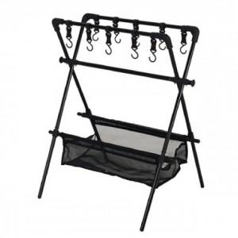

【상세/제작정보】

【인쇄/포장옵션】 | 실크 / 포장불가능

【공급단가】 | 수량 | 10~ | 100~ | 300~ | 500~ | 1,000~
*VAT별도 | 단가 | 47,520원 | 45,760원 | 44,000원 | 42,240원 | 41,180원

【상품 URL】 | https://www.synergygift.co.kr:443/src/goods_detail.php?gdno=34142

